Аркуш1
Bug-reports
ID | 1 | 2 | 3
Summary | Немає повідомлення про помилку в фільтрі Ціни будь-якої категорії товарів коли застосовано фільтр від більшої ціни до меньшої | Відображення невідповідних (зайвих) товарів в підкатегорії "Відеореєстратори для авто"
Pre-conditions | Відкрити сайт https://exe.ua/ | Відкрити сайт https://exe.ua/

Steps | 1. Натискаємо на каталог | 1. Натискаємо на каталог
 | 2. Обрати категорію "Комплектуючі для ПК" - "Відеокарти" | 2. Обираємо категорію "Відеоспостереження"
 | 3. В поле ціна "від" ввести 20000 | 3. Обираємо підкатегорію "Відеореєстратори для авто"
 | 4. В поле ціна "до" ввести 10
 | 5. Натиснути Enter

Expected result | Фільтр не має бути застосовано. Поле до повинне підсвітитися червоним | У списку відображаються лише товари, які належать до підкатегорії "Відеореєстратори для авто"
Actual result | Фільтр застосовано. Повідомлень про помилку нема. | У списку відображаються зайві товари які не належать до цєї підкатегорії
Post-condition
Environment | (Всі браузери) | Версія 149.0.7827.53 (Офіційне складання) (64-розрядна версія)
Severity | low | low
Priority | low | Medium
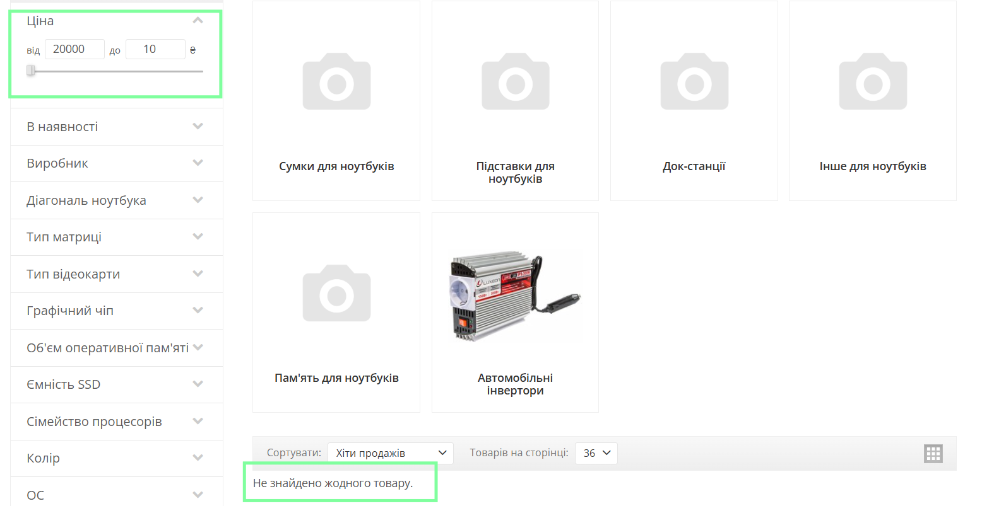
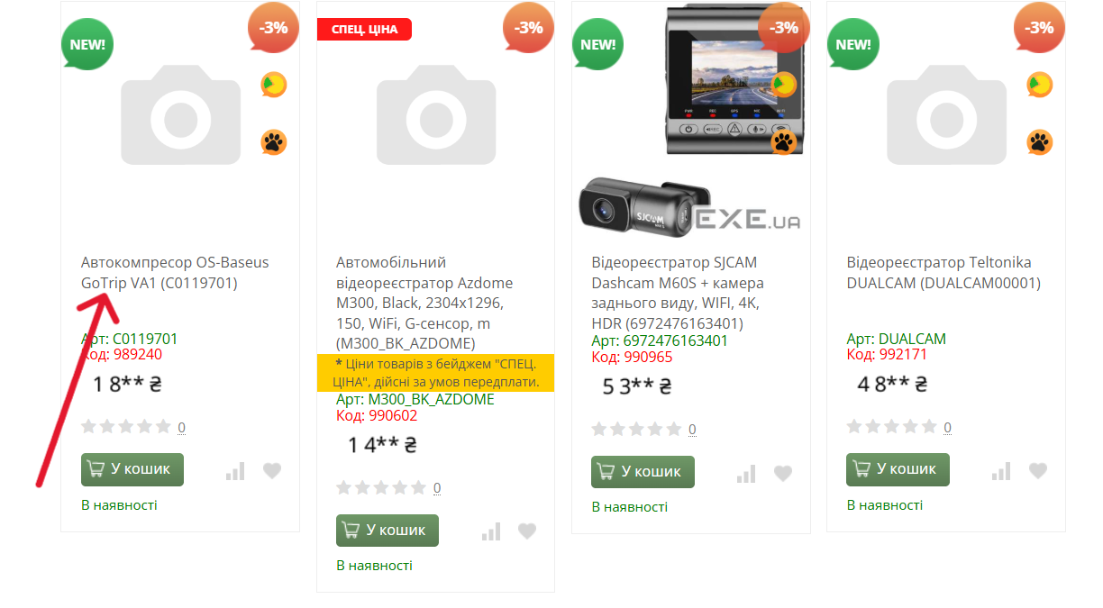
Type of bug | Functional\Logical | Functional
Attachment

